상품제안서
UV아모르 3단수동 자외선차단 암막 양우산 | 상품코드: S20697

 |  |  |  |  |  |  | 02-713-8555 | www.synergygift.co.kr
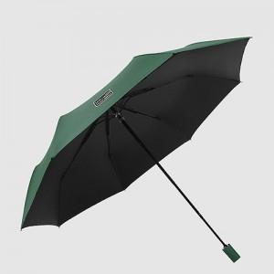

【상세/제작정보】

【인쇄/포장옵션】 | 실크 / 포장지포장

【공급단가】 | 수량 | 100~ | 300~ | 500~ | 1,000~ | 3,000~
*VAT별도 | 단가 | 8,370원 | 8,060원 | 7,750원 | 7,440원 | 7,250원

【상품 URL】 | https://www.synergygift.co.kr:443/src/goods_detail.php?gdno=20697

